香港入仓纸卡
（ruiheng Packaging Delivery List）
Shipping Date 发货日期: |  |  | 2025-06-05
快递单号: |  |  | 壹米滴答110552053479

订单号 | 产品型号 | 客户单号 | 订单数 | 备品数 | 总实发数 | 总箱数/箱号 | 净重 （公斤) | 毛重 （公斤) | 箱子尺寸（CM) | 体积(立方米） | 备注
S25050746 | KU/21/M15467G-CE | GA-62853 | 1588 |  | 1620 | 1/1 | 9 | 10 | 50*30*26 | 0.039 | GA25-0201-02
合计： |  |  | 1588 |  | 1620 | 1 | 9 | 10 |  | 0.039

（ruiheng Packaging Delivery List）
Shipping Date 发货日期: |  |  | 2025-06-05
快递单号: |  |  | 壹米滴答110552053479

订单号 | 产品型号 | 客户单号 | 订单数 | 备品数 | 总实发数 | 总箱数/箱号 | 净重 （公斤) | 毛重 （公斤) | 箱子尺寸（CM) | 体积(立方米） | 备注
S25050746 | KU/21/M15467G-UK | GA-62853 | 3000 |  | 3000 | 1/4 | 16.2 | 17.2 | 50*30*26 | 0.039 | GA25-0201-01
 |  |  | 3000 |  | 3000 | 2/4 | 16.2 | 17.2 | 50*30*26 | 0.039
 |  |  | 3000 |  | 3000 | 3/4 | 16.2 | 17.2 | 50*30*26 | 0.039
 |  |  | 2800 |  | 2800 | 4/4 | 15.6 | 16.6 | 50*30*26 | 0.039
合计： |  |  | 11800 |  | 11800 | 4 | 64.2 | 68.2 |  | 0.156
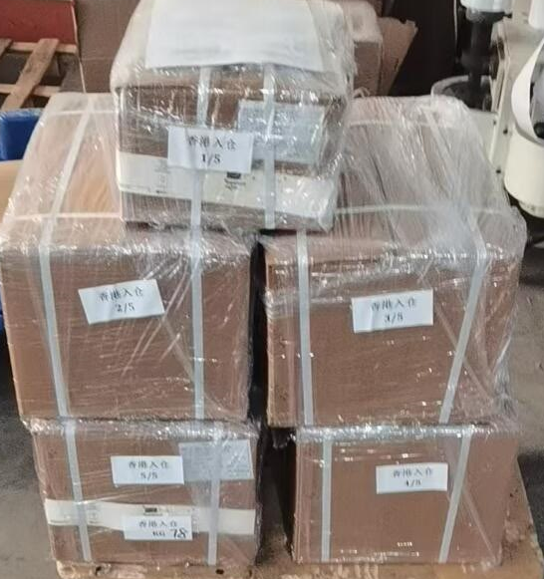

 |  |  |  |  |  |  | 总件数 | 5箱
 |  |  |  |  |  |  | 合计重量 | 78.2kg
 |  |  |  |  |  |  | 合计体积 | 0.195cbm

